入力データ定義(機種基盤データ)
入力データ定義(機種基盤データ)

■クラス一覧
クラス名 | クラス概要 | アクセス修飾子 | 子ノード
ClassModelBaseData | 機種基盤データ | internal | ClassModelSpecData ClassModelSuppleData
ClassModelSpecData | 機種性能データ | internal | -
ClassModelSuppleData | 機種補足データ | internal | -

■クラス詳細
クラス名 | プロパティ名 | プロパティ概要 | アクセス修飾子 | データ型 | アクセサ
ClassModelBaseData | ModelName | 機種名 | internal | String | get, set
ClassModelBaseData | ModelType | 機種タイプ | internal | String | get, set
ClassModelBaseData | MakerName | メーカー | internal | String | get, set
ClassModelBaseData | IntroductStartDate | 導入開始日 | internal | DateTime | get, set
ClassModelSpecData | FirstHitProb | 初当り確率 | internal | double | get, set
ClassModelSpecData | RandVarHitProb | 確変当り確率 | internal | double | get, set
ClassModelSpecData | RandVarHitEntryRate | 確変突入率 | internal | double | get, set
ClassModelSpecData | RandVarHitContinueRate | 確変継続率 | internal | double | get, set
ClassModelSpecData | SpecialTime | ST | internal | int | get, set
ClassModelSpecData | SavingTime | 時短回数 | internal | int | get, set
ClassModelSpecData | Ctime | CT | internal | int | get, set
ClassModelSuppleData | BorderRotateCount | ボーダー回転数 | internal | double | get, set
ClassModelSuppleData | Ranking | ランキング | internal | int | get, set
ClassModelSuppleData | Note | 備考 | internal | String | get, set

■クラス図
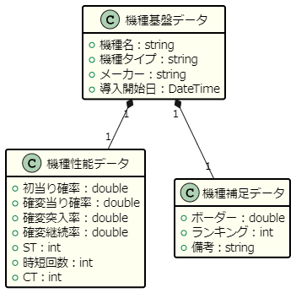

 |  |  |  |  |  | ミドル
 |  |  |  |  |  | min | 251
 |  |  |  |  |  | max | ∞ > n

 |  |  |  |  |  | ライトミドル
 |  |  |  |  |  | min | 101
 |  |  |  |  |  | max | 250

 |  |  |  |  |  | 甘デジ
 |  |  |  |  |  | min | 0 < n
 |  |  |  |  |  | max | 100

